Abb. F1-2A
Zurück zum Inhalt
Abb. F1-2A: Grundständige Studiengänge* am 18.2.2016 nach Art der Zulassungsbeschränkung und Ländern (in %)
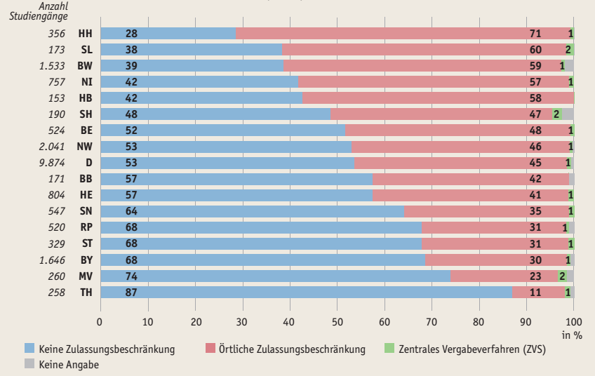

* Ausgewiesen ist der Anteil der Studiengänge des jeweiligen Typs, nicht die Verteilung der Studierenden auf die Studiengänge.
Quelle: HRK, Hochschulkompass | → Tab. F1-7web

